Plan1
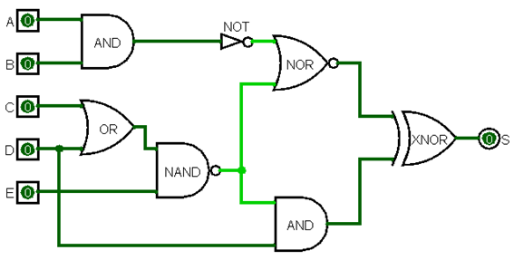
 |  |  |  |  |  |  | S1= A*B | Equação lógica:
 |  |  |  |  |  |  | S2= C+E | !(!(A B) + !((C+D)E)) ^ (D !((C+D)E))
 |  |  |  |  |  |  | S3 = S2 * E
 |  |  |  |  |  |  | S4 = AND|
 |  |  |  |  |  |  | S5 = S4 +S3
 |  |  |  |  |  |  | S6 = S3 * D
 |  |  |  |  |  |  | S7 = S5 ^ S6

 |  |  |  |  |  |  | Tabela Verdade
 |  |  |  |  |  |  | A | B | C | D | E | S
 |  |  |  |  |  |  | 0 | 0 | 0 | 0 | 0 | 0
 |  |  |  |  |  |  | 0 | 0 | 0 | 0 | 1 | 0
 |  |  |  |  |  |  | 0 | 0 | 0 | 1 | 0 | 1
 |  |  |  |  |  |  | 0 | 0 | 0 | 1 | 1 | 0
 |  |  |  |  |  |  | 0 | 0 | 1 | 0 | 0 | 0
Equação |  |  |  |  |  |  | 0 | 0 | 1 | 0 | 1 | 0
S1 | S2 | S3 | S4 | S5 | S6 | S7 | 0 | 0 | 1 | 1 | 0 | 1
0 | 0 | 1 | 1 | 0 | 0 | 0 | 0 | 0 | 1 | 1 | 1 | 0
0 | 0 | 1 | 1 | 0 | 0 | 0 | 0 | 1 | 0 | 0 | 0 | 0
0 | 1 | 1 | 1 | 0 | 1 | 1 | 0 | 1 | 0 | 0 | 1 | 0
0 | 1 | 0 | 1 | 0 | 0 | 0 | 0 | 1 | 0 | 1 | 0 | 1
0 | 1 | 1 | 1 | 0 | 0 | 0 | 0 | 1 | 0 | 1 | 1 | 0
0 | 1 | 0 | 1 | 0 | 0 | 0 | 0 | 1 | 1 | 0 | 0 | 0
0 | 1 | 1 | 1 | 0 | 1 | 1 | 0 | 1 | 1 | 0 | 1 | 0
0 | 1 | 0 | 1 | 0 | 0 | 0 | 0 | 1 | 1 | 1 | 0 | 1
0 | 0 | 0 | 1 | 0 | 0 | 0 | 0 | 1 | 1 | 1 | 1 | 0
0 | 0 | 1 | 1 | 0 | 0 | 0 | 1 | 0 | 0 | 0 | 0 | 0
0 | 1 | 1 | 1 | 0 | 1 | 1 | 1 | 0 | 0 | 0 | 1 | 0
0 | 1 | 0 | 1 | 0 | 0 | 0 | 1 | 0 | 0 | 1 | 0 | 1
0 | 1 | 1 | 1 | 0 | 0 | 0 | 1 | 0 | 0 | 1 | 1 | 0
0 | 1 | 0 | 1 | 0 | 0 | 0 | 1 | 0 | 1 | 0 | 0 | 0
0 | 1 | 1 | 1 | 0 | 1 | 1 | 1 | 0 | 1 | 0 | 1 | 0
0 | 1 | 0 | 1 | 0 | 0 | 0 | 1 | 0 | 1 | 1 | 0 | 1
0 | 0 | 1 | 1 | 0 | 0 | 0 | 1 | 0 | 1 | 1 | 1 | 0
0 | 0 | 1 | 1 | 0 | 0 | 0 | 1 | 1 | 0 | 0 | 0 | 0
0 | 1 | 1 | 1 | 0 | 1 | 1 | 1 | 1 | 0 | 0 | 1 | 0
0 | 1 | 0 | 1 | 0 | 0 | 0 | 1 | 1 | 0 | 1 | 0 | 1
0 | 1 | 1 | 1 | 0 | 0 | 0 | 1 | 1 | 0 | 1 | 1 | 1
0 | 1 | 0 | 1 | 0 | 0 | 0 | 1 | 1 | 1 | 0 | 0 | 0
0 | 1 | 1 | 1 | 0 | 1 | 1 | 1 | 1 | 1 | 0 | 1 | 1
0 | 1 | 0 | 1 | 0 | 0 | 0 | 1 | 1 | 1 | 1 | 0 | 1
1 | 0 | 1 | 0 | 0 | 0 | 0 | 1 | 1 | 1 | 1 | 1 | 1
1 | 0 | 1 | 0 | 0 | 0 | 0
1 | 1 | 1 | 0 | 0 | 1 | 1
1 | 1 | 0 | 0 | 1 | 0 | 1
1 | 1 | 1 | 0 | 0 | 0 | 0
1 | 1 | 0 | 0 | 1 | 0 | 1
1 | 1 | 1 | 0 | 0 | 1 | 1
1 | 1 | 0 | 0 | 1 | 0 | 1

